Voorblad
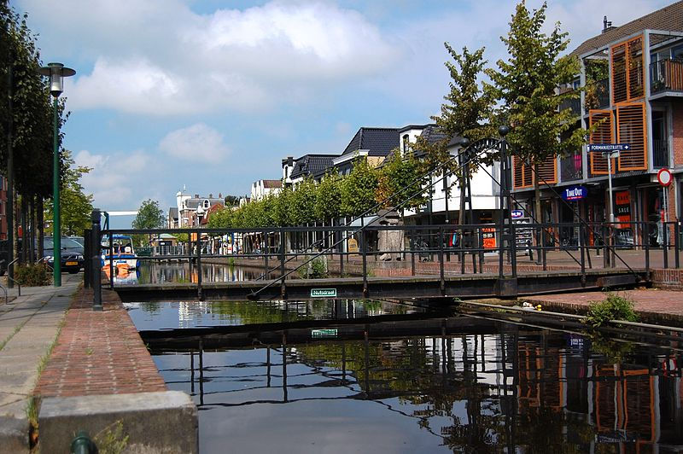
 | FINANCIËEL VERSLAG
 |  | OVER 2020
 |  | VAN
HET DEPARTEMENT GORREDIJK EN OMSTREKEN
DER MAATSCHAPPIJ TOT NUT VAN 'T ALGEMEEN

